Tabelle1
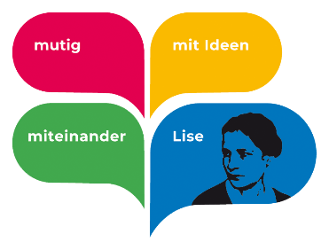

Beauftragung

Datum: | 2022-10-29

Vor- & Nachname:
E-Mail:
Geplante Zeitraum (Datum & Uhrzeit):

Betreff:

Leistungen (Bitte auswählen):

Auf- & Abbau, Tontechnik |  | (Inklusive)
Projetkionstechnik
Lichttechnik
Im Freien
Generalprobe
Instrumentenaufbau
Freihändige Mikrofone (Am Kopf)

Geschätzte Dauer (In Minuten)

Geschätzter Preis |  | 20.00 €
Änderungen sind in Abhängigkeit der tatsächlich gearbeiteten Zeit möglich.

Sonstiges:

Bei weiteren Fragen können sie uns unter 79d511dc.LMG.schulen-lev.de@emea.teams.ms erreichen

Dieses Formular bitte als Anhang an 142d81d0.LMG.schulen-lev.de@emea.teams.ms schicken

Unterschrift Lise-Tech Vorstand

